Cover


Summary
 |  |  | Statistik Pasar Modal 2022

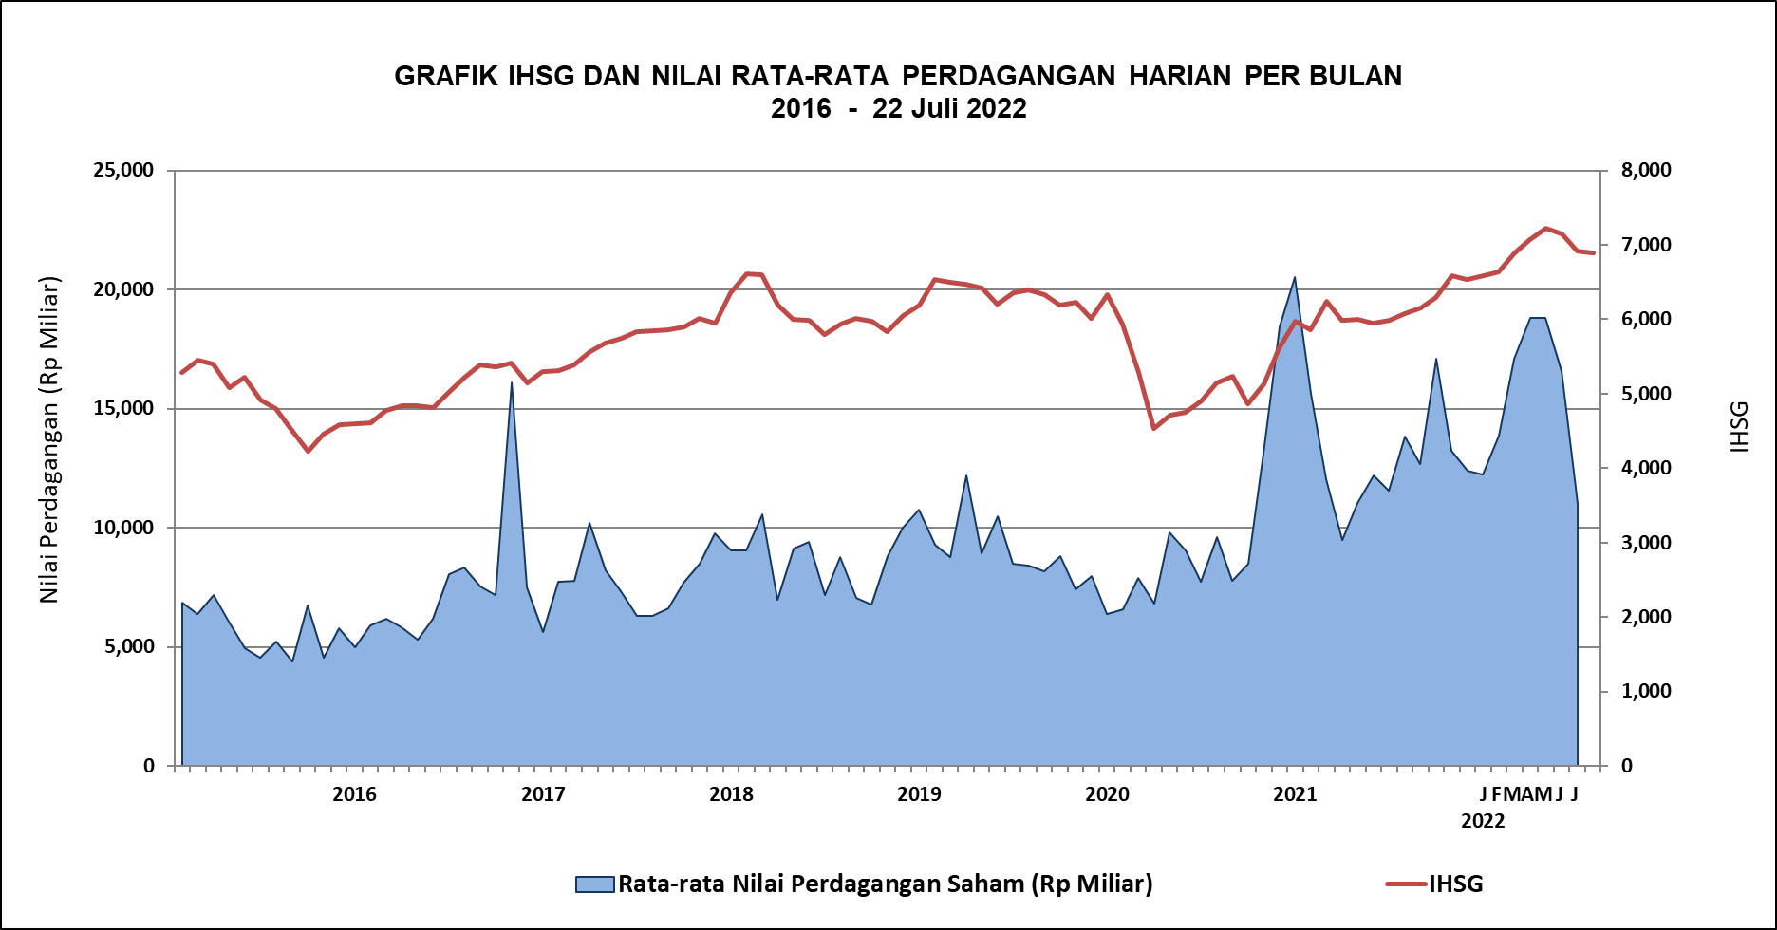

DATA SUMMARY

 | 2021 | 2022
SAHAM
Indeks Harga Saham Gabungan | 6,581.48 | 6,886.96
Total Perusahaan Tercatat* | 766 | 793
Perusahaan new listing | 54 | 27
Perusahaan Delisted | 1 | -
Kapitalisasi Pasar Saham IHSG (Rp Triliun) | 8,252.41 | 9,064.62
Kapitalisasi Pasar (Miliar US$)** | 578.51 | 603.62
Volume Transaksi (MilIar Saham) | 5,096.45 | 3,032.39
Nilai Perdagangan (Rp Triliun) | 3,302.93 | 2,042.91
Frekuensi Transaksi (ribu kali) | 319,821.16 | 181,873.49
Jumlah Hari Bursa | 247 | 132
Rata-rata Perdagangan Harian***:
Volume (juta saham) | 22,544.14 | 24,298.37
Nilai (Rp Miliar) | 13,431.27 | 15,512.90
Frekuensi (ribu kali) | 1,317.47 | 1,402.68
OBLIGASI DAN SUKUK
Total Outstanding (Rp Triliun) | 4,955.98 | 5,322.52
Obligasi dan Sukuk Pemerintah | 4,521.98 | 4,881.51
Obligasi Korporasi, Sukuk, dan EBA | 434.00 | 441.01
Total Outstanding (USD Million) | 347.50 | 259.34
Obligasi dan Sukuk Pemerintah | 300.00 | 211.84
Obligasi Korporasi, Sukuk, dan EBA | 47.50 | 47.50
EMISI
Saham (Rp Triliun) | 258.94 | 31.06
IPO Saham | 61.66 | 18.80
PUT | 197.27 | 12.26
Obligasi dan Sukuk (Rp Triliun) | 910.98 | 458.58
Pemerintah
Obligasi dan Sukuk Pemerintah | 806.63 | 366.18
Korporasi
Obligasi Korporasi | 92.41 | 83.92
Sukuk Korporasi | 11.94 | 8.48
JUMLAH PENAWARAN UMUM
Jumlah IPO Saham | 53 | 27
Jumlah PUT | 45 | 13

* Tidak termasuk saham preferen dan saham seri B (3 saham)
** Kurs BI tanggal 22 Juli 2022 Rp 15.017
*** Semua papan dan pasar saham termasuk juga Right, Warrant, dan Reksa Dana KIK

 |  |  | Hal i

